关系图
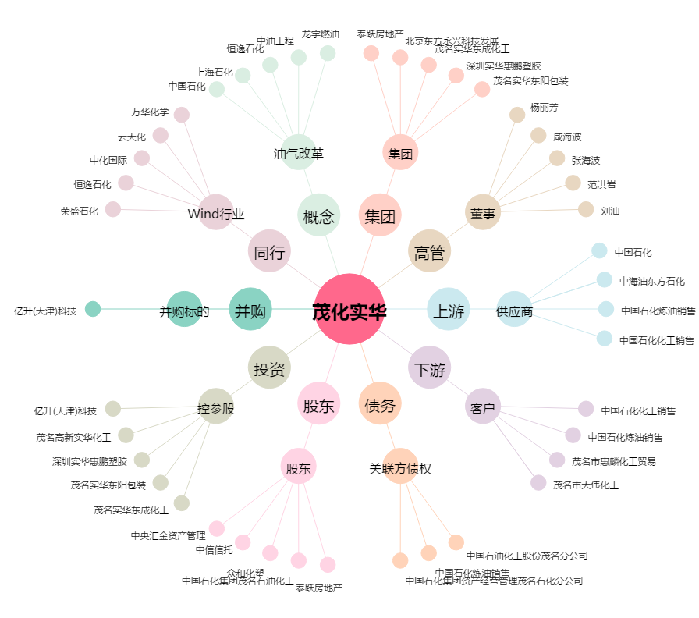
茂化实华[000637.SZ] - 关系概览图

